第1-3次
工程款支付证书
工程名称 |  | 商城县2017年农村公路安防工程SCABGC-2017-7合同段 |  |  |  |  | 建设单位 |  | 商城县交通运输局 |  |  |  | ERP编号 |  | 9003 | 档案编号 |  | CD2017124
合同金额 |  | 6,752,106.00 |  |  | 中标时间 | 2017.12.27 | 已提供工程资料 |  | 中标通知书、施工合同 |  |  |  | 保存地址 |  | 庐江 | 责任单位 |  | 第八大区河南省
决算金额 |  |  |  |  | 决算时间 |  | 项目部印章 |  | 有 |  |  |  | 施工人 |  | 魏 刚 13569789228 | 区域责任人 | 孙健 | 省办负责人 | 李想
序号 | 经营填写 |  |  |  |  | 工程填写 | 经营填写 |  |  | 财务填写 | 经营、工程、质安填写 |  | 区域负责人 |  | 申请部门填写财务核对 |  |  | 本次支付 金额 | 剩余款项
 | 到款情况 |  |  |  |  |  | 暂列金 |  |  | 代缴税金 | 其他扣款 |  | 预留款 |  | 成本票
 | 日期 | 工程款金额 | 周转金金额 | 到款银行 | 到款账户 | 完成进度 | 比例 | 金额 | 备注 | 金额 | 金额 | 备注 | 金额 | 备注 | 供货单位 | 合同额 | 成本票额
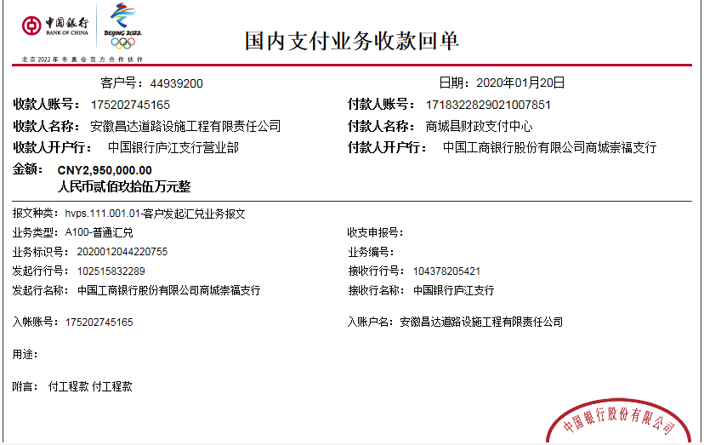
 | 前期到款 | 800000 |  | 中 | 175202745165 |  | 2.00% | 16,000.00 | 进度款2% | 677.00 | 500.00 |  | 8000 | 1%损失准备金 | 前期支付 |  |  | 774,823.00
1 | 2019-09-24 | 600000 |  | 中 | 175202745165 |  | 2.00% | 12,000.00 | 进度款2% | 511.00 |  |  | 21,807.00 | 暂扣企税
 | 2019-09-29 |  |  | 中行冠县支行 | 2416 2984 6718 |  |  |  |  |  |  |  |  |  | 冠县新益源交通设施有限公司 |  |  | 500,000.00
2 | 2019-10-14 |  | 500,000.00 | 徽行 | 1020.5010.2100.0416.507
 | 2019-10-14 |  |  | 中行冠县支行 | 2416 2984 6718 |  |  |  |  |  |  |  |  |  | 冠县新益源交通设施有限公司 |  |  | 500,000.00
3 | 2020-01-20 | 2950000 |  | 中 | 175202745165 |  | 2.00% | 59,000.00 | 进度款2% | 2,510.00 |  |  | 41,000.00 | 暂扣企税
 | 2020-01-20 |  |  | 中行冠县支行 | 2416 2984 6718 |  |  |  |  |  | 200.00 | 手续费 |  |  | 冠县新益源交通设施有限公司 |  |  | 1,600,000.00
 | 2020-01-20 |  |  | 中行商城支行 | 2546 6696 3283 |  |  |  |  |  | 100.00 |  |  |  | 商城县泰贻建筑劳务有限公司 |  |  | 700,000.00
 | 2020-01-20 |  |  | 中行商城支行 | 2546 6696 3283 |  |  |  |  |  | 100.00 |  |  |  | 商城县泰贻建筑劳务有限公司 |  |  | 392,000.00

合计 |  | 4350000 | 500000.00 |  |  |  |  | 87,000.00 |  | 3,698.00 | 900.00 |  | 70,807.00 |  |  |  |  | 4,466,823.00 | 220,772.00
本次结算 支付明细 |  | 应支付金额 |  |  | 2,692,000.00 |  |  |  |  |  | 本次支付金额 |  |  | 小写 | 2,692,000.00
 |  | 已支付金额 |  |  | 0.00 |  |  |  |  |  |  |  |  | 大写 | 贰佰陆拾玖万贰仟元整

第4次
工程款支付证书
工程名称 |  | 商城县2017年农村公路安防工程SCABGC-2017-7合同段 |  |  |  |  | 建设单位 |  | 商城县交通运输局 |  |  |  | ERP编号 |  | 9003 | 档案编号 |  | CD2017124
合同金额 |  | 6,752,106.00 |  |  | 中标时间 | 2017.12.27 | 已提供工程资料 |  | 中标通知书、施工合同 |  |  |  | 保存地址 |  | 庐江 | 责任单位 |  | 第八大区河南省
决算金额 |  |  |  |  | 决算时间 |  | 项目部印章 |  | 有 |  |  |  | 施工人 |  | 魏 刚 13569789228 | 区域责任人 | 孙健 | 省办负责人 | 李想
序号 | 经营填写 |  |  |  |  | 工程填写 | 经营填写 |  |  | 财务填写 | 经营、工程、质安填写 |  | 区域负责人 |  | 申请部门填写财务核对 |  |  | 本次支付 金额 | 剩余款项
 | 到款情况 |  |  |  |  |  | 暂列金 |  |  | 代缴税金 | 其他扣款 |  | 预留款 |  | 成本票
 | 日期 | 工程款金额 | 周转金金额 | 到款银行 | 到款账户 | 完成进度 | 比例 | 金额 | 备注 | 金额 | 金额 | 备注 | 金额 | 备注 | 供货单位 | 合同额 | 成本票额
 | 前期到款 | 800000 |  | 中 | 175202745165 |  | 2.00% | 16,000.00 | 进度款2% | 677.00 | 500.00 |  | 8000 | 1%损失准备金 | 前期支付 |  |  | 774,823.00
1 | 2019-09-24 | 600000 |  | 中 | 175202745165 |  | 2.00% | 12,000.00 | 进度款2% | 511.00 |  |  | 21,807.00 | 暂扣企税
 | 2019-09-29 |  |  | 中行冠县支行 | 2416 2984 6718 |  |  |  |  |  |  |  |  |  | 冠县新益源交通设施有限公司 |  |  | 500,000.00
2 | 2019-10-14 |  | 500,000.00 | 徽行 | 1020.5010.2100.0416.507
 | 2019-10-14 |  |  | 中行冠县支行 | 2416 2984 6718 |  |  |  |  |  |  |  |  |  | 冠县新益源交通设施有限公司 |  |  | 500,000.00
3 | 2020-01-20 | 2950000 |  | 中 | 175202745165 |  | 2.00% | 59,000.00 | 进度款2% | 2,510.00 |  |  | 41,000.00 | 暂扣企税
 | 2020-01-20 |  |  | 中行冠县支行 | 2416 2984 6718 |  |  |  |  |  | 200.00 | 手续费 |  |  | 冠县新益源交通设施有限公司 |  |  | 1,600,000.00
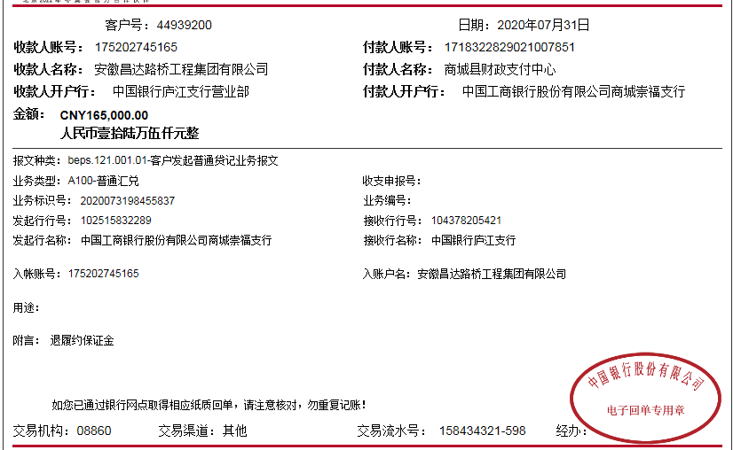
 | 2020-01-20 |  |  | 中行商城支行 | 2546 6696 3283 |  |  |  |  |  | 100.00 |  |  |  | 商城县泰贻建筑劳务有限公司 |  |  | 700,000.00
 | 2020-01-20 |  |  | 中行商城支行 | 2546 6696 3283 |  |  |  |  |  | 100.00 |  |  |  | 商城县泰贻建筑劳务有限公司 |  |  | 392,000.00
4 | 2020-06-18 | 1250000 |  | 中 | 175202745165 |  | 2.00% | 25,000.00 | 进度款2% | 1,064.00 | 100.00 | 手续费 | 280,000.00 | 暂扣企税
 | 2020-06-19 |  |  | 中行冠县支行 | 2416 2984 6718 |  |  |  |  |  |  |  |  |  | 冠县新益源交通设施有限公司 |  |  | 750,000.00

合计 |  | 5600000 | 500000.00 |  |  |  |  | 112,000.00 |  | 4,762.00 | 1,000.00 |  | 350,807.00 |  |  |  |  | 5,216,823.00 | 414,608.00
本次结算 支付明细 |  | 应支付金额 |  |  | 750,000.00 |  |  |  |  |  | 本次支付金额 |  |  | 小写 | 750,000.00
 |  | 已支付金额 |  |  | 0.00 |  |  |  |  |  |  |  |  | 大写 | 柒拾伍万元整

